外注請求書記入例
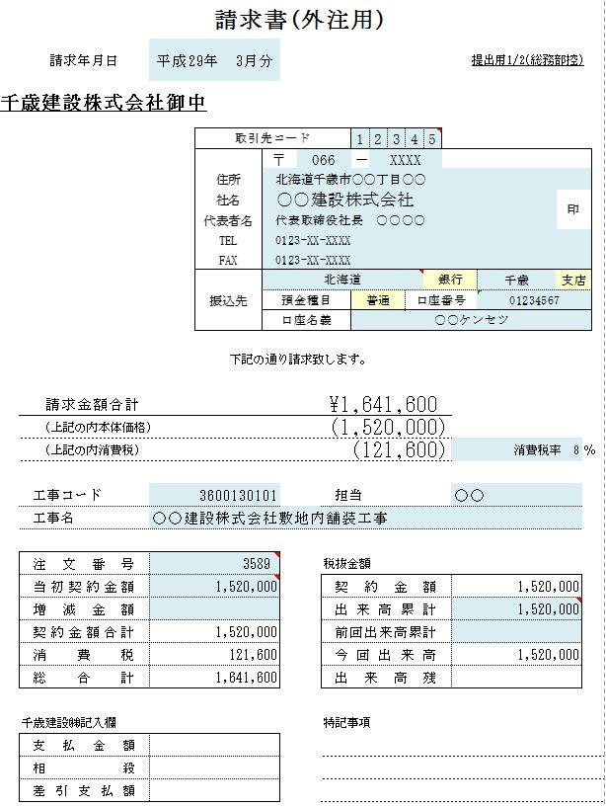
外注請求書は、シート「請求書(外注用)」をご使用下さい。
1現場に対して1部となりますので、
現場が複数ある場合は現場ごとに請求書が複数枚必要になります。

請求書(外注用)は、印刷すると3部印刷されます。
1ページ目に請求内容を入力してください。
提出用1/2（総務部控）と提出用2/2（現場控）
を当社まで提出してください。
残りの1枚は請求者様控えとなります。
（本紙を印刷する時は、ページ設定→シートより
白黒印刷で設定してから印刷してください）

シート「社名振込先」に御社の住所、社名等を入力してください。
シート「請求書(外注用)」では入力できません。
社名等は ゴム印でもかまいません。

消費税率を入力していただければ自動計算します。

工事コード(10桁)・工事名は現場担当者、又は総務までご確認ください。

ご請求金額の入力は、税抜き金額で入力してください。消費税は自動計算にて入力されます。
今回限りの請求（１つの現場で１度で終わるもの）の場合は、
当初契約金額・出来高累計額を同じ金額（税抜き）で入力ください。

資材及び常用請求書記入例
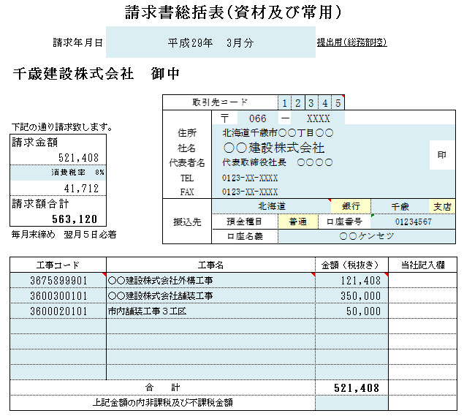
資材及び常用請求書は、
シート「請求書総括表(資材及び常用)」
シート「内訳書(資材及び常用)」
をご使用下さい。
内訳書は1現場に対して1部となります。
総括表には複数現場をまとめてご記入ください。

総括表は、印刷すると2部印刷されます。
1ページ目に請求内容を入力してください。
提出用（総務部控）を当社まで提出してください。
残りの1枚は請求者様控えとなります。
（本紙を印刷する時は、ページ設定→シートより
白黒印刷で設定してから印刷してください）

シート「社名振込先」に御社の住所、社名等を入力してください。
シート「請求書総括表(資材及び常用)」では入力できません。
社名等は ゴム印でもかまいません。

税率が変更になった場合はこちらに入力してください。

～
～
ご請求金額の入力は、税抜き金額で入力してください。

工事コード(10桁)・工事名は現場担当者、又は総務までご確認ください。

(資材及び常用)
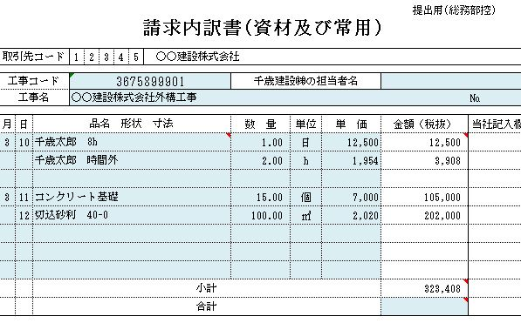
内訳書は、印刷すると3部印刷されます。
1ページ目に請求内容を入力してください。
提出用（総務部控）と提出用（現場控）
を当社まで提出してください。
残りの1枚は請求者様控えとなります。
（本紙を印刷する時は、ページ設定→シートより
白黒印刷で設定してから印刷してください）

～
～
一つの現場で内訳書が複数になる場合は、
ページナンバーをご記入ください。

ご請求金額の入力は、税抜き金額で入力してください。

一つの現場で内訳書が複数になる場合は、
各ページ小計の合計をご記入ください。

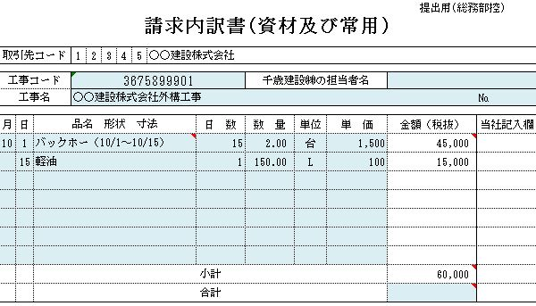
(リース)

内訳書は、(資材及び常用)と(リース)と2種類ありますので、どちらかをご使用ください。

～
～

